566
北京探路者户外用品股份有限公司核价单
款式图 | 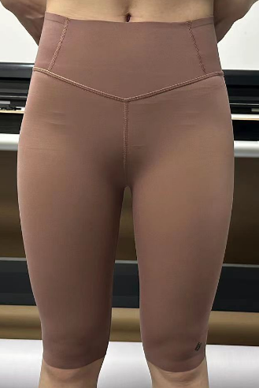 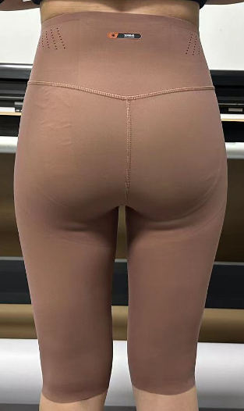 |  |  |  |  | 款式名称： | 女式骑行裤 |  | 渠道： |  | 开发季： | 2024SS | 生产工厂： | 洛可西西
 |  |  |  |  |  | 成衣编号： | 566 |  | 品牌： | TOREAD | 开发类型： | Toread Travelax | 生产数量：
 |  |  |  |  |  | 设计师： | 刘思彤 |  | 事业部： |  | 开发工厂： |  | 审核日期：
 |  |  |  |  |  | 开发员： | 琳 |  | 系列： |  | 制单日期： | 2023.6.1
 | 物 料 信 息 |  |  |  |  |  |  |  | 采 购 信 息
序号 | 物料类型 | 物料名称 | 物料编号 | 成分 | 应用部位 | 规格1（面料可裁幅宽、辅料型号等） | 规格2（面料克重、辅料长度等） | 单位 | 单耗 | 损耗 | 单价 | 金额(元) | 费用占比 | 供应商
1 | 面料 | 13821 | 01000512 | 46%锦纶+54%氨纶 | 腰头*1，后腰头面*1，后腰头底*1，臀托*2单贴胶 | 40"(+/-3%) |  | M | 0.840 | 105% | 54.6000000 | ¥52.01 | 47.06% | 泰和
2 | 贴合胶 | 网胶 | 00000003 |  | 腰头里，臀围里 |  |  | M | 0.220 | 105% | 30.0000000 | ¥7.48 | 6.77% | 千美贴
3 | 贴合 | 腰头贴合 | 00000002 |  | 腰头贴合 |  |  | pcs | 1.000 | 100% | 1.1000000 | ¥1.19 | 1.07% | 洛可西西
4 | 空白唛 | 维依-空白唛 | 07000057 |  | 后腰里居中 |  |  | 个 | 1.000 | 105% | 0.1800000 | ¥0.20 | 0.18% | 维依
5 | 透明胶片6MM | 透明胶片6MM | 02000055 |  | 挂吊牌 |  |  | 个 | 0.080 | 105% | 0.0450000 | ¥0.00 | 0.00% | 华聚
6 | 线 | 针线5H43140 | 11000004 |  | 整件 |  |  | M | 300.000 | 110% | 0.0079000 | ¥2.82 | 2.55% | 高士
7 | 线 | F785/140 Tex24 | 10000848 |  | 整件 |  |  | M | 500.000 | 110% | 0.0103000 | ¥6.12 | 5.54% | 高士
8 | 线 | 2994/180 Tex018 | 10001147 |  | 整件 |  |  | M | 20.000 | 110% | 0.0070000 | ¥0.17 | 0.15% | 高士
9 | 烫标 | ZY00317硅胶LOGO | 09002003 |  | 后腰头 |  |  | 个 | 1.000 | 105% | 0.9500000 | ¥1.08 | 0.97% | 川海
10 | 烫标 | ZY00193-2CM拉丝视野LOGO探路者 | 09001944 |  | 穿起左裤脚位 |  |  | 个 | 1.000 | 105% | 0.5000000 | ¥0.57 | 0.51% | 川海
11 | 二次加工 | 后腰头冲孔加工费 | 00000002 |  | 后腰两侧 |  |  | pcs | 1.000 | 100% | 3.0000000 | ¥3.24 | 2.93%
12 | OEM款式 | LOP价格(直接人工+税金+利润+运费) |  |  |  |  |  |  |  | 100% | 0.7000000 | ¥35.64 | 32.25%
13 | 最低起订量 | 2000pcs |  |  |  |  |  |  |  |  |  | ¥110.51
14 | 高于11,000件 | RMB105.18
15 | 累计三个月到50,000件 或 单次落单数量需达到40,000件 | RMB102.32
 | 行数可自行添加；LOP按照5000-7999件的订单量计算。 运费参考：仓库地点天津、太仓各占一半. 物料类型一列可更改内容。

580
北京探路者户外用品股份有限公司核价单
款式图 | 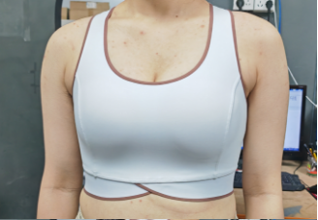 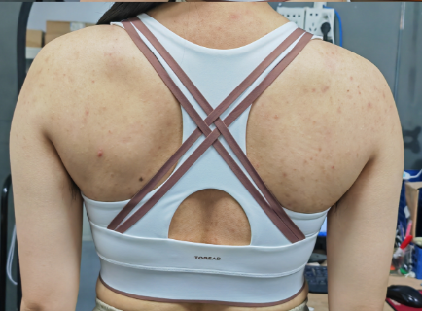 |  |  |  |  | 款式名称： | 运动Bra |  | 渠道： |  | 开发季： | 2024SS | 生产工厂： | 洛可西西
 |  |  |  |  |  | 成衣编号： | 580 |  | 品牌： | TOREAD | 开发类型： | Toread Travelax | 生产数量：
 |  |  |  |  |  | 设计师： | 高岩 |  | 事业部： |  | 开发工厂： |  | 审核日期：
 |  |  |  |  |  | 开发员： | 琳 |  | 系列： |  | 制单日期： | 2023.6.1
 | 物 料 信 息 |  |  |  |  |  |  |  | 采 购 信 息
序号 | 物料类型 | 物料名称 | 物料编号 | 成分 | 应用部位 | 规格1（面料可裁幅宽、辅料型号等） | 规格2（面料克重、辅料长度等） | 单位 | 单耗 | 损耗 | 单价 | 金额(元) | 费用占比 | 供应商
1 | 面料 | 13821 | 01000512 | 46%锦纶+54%氨纶 | 杯面*1，杯里，杯侧*2，后背面*1，后背里*1，后比面*1，后比面*1，前领圈里，前夹圈里*2包边（切捆1.8cm，完成0.6cm），后背肩带切捆1.8CM，完成0.8CM | 40"(+/-3%) |  | M | 0.550 | 105% | 54.600 | ¥34.05 | 31.76% | 泰和
2 | 贴合胶 | 90A-5C | 11001497 |  | 领圈包边里，夹圈*2包边里 |  |  | M | 0.030 | 115% | 15.000 | ¥0.56 | 0.52% | 千美贴
3 | 二次加工 | 贴合 | 00000002 |  | 下脚超声波贴合 |  |  | pcs | 1.000 | 100% | 2.200 | ¥2.38 | 2.22% | 洛可西西
4 | 二次加工 | 包边贴合 | 00000002 |  | 领圈，夹圈*2包边贴合 |  |  | pcs | 1.000 | 100% | 1.100 | ¥1.19 | 1.11% | 洛可西西
5 | 面料 | 40140# | 01000379 | 84%锦纶 +16%氨纶 | 杯中层 |  |  | m | 0.100 | 105% | 16.000 | ¥1.81 | 1.69% | 泰和
6 | 烫标 | 探路者logo | 00000003 |  | 后比居中（LOGO） |  |  | 个 | 1.000 | 105% | 0.350 | ¥0.40 | 0.37% | 川海
7 | 空白唛 | 维依-空白唛 | 07000057 |  | 后腰里居中 |  |  | 个 | 1.000 | 105% | 0.180 | ¥0.20 | 0.19% | 维依
8 | 透明胶片6MM | 透明胶片6MM | 02000055 |  | 挂吊牌 |  |  | 个 | 0.080 | 105% | 0.045 | ¥0.00 | 0.00% | 华聚
9 | 线 | 402/针线 | 11000013 |  | 整件 |  |  | M | 68.000 | 110% | 0.001 | ¥0.10 | 0.09% | 鸿吉
10 | 线 | 100/2丝线 | 11000014 |  | 整件 |  |  | M | 133.000 | 110% | 0.002 | ¥0.25 | 0.24% | 鸿吉
11 | 线 | 定位线--涤纶异型超弹丝Tex24 | 11000002 |  | 整件 |  |  | M | 20.000 | 110% | 0.008 | ¥0.18 | 0.17% | 鸿吉
12 | 贴合胶 | 35C果冻胶 | 11001015 |  | 下脚里 |  |  | M | 0.050 | 105% | 43.000 | ¥2.44 | 2.27% | 千美贴
13 | 捆条 | 1.8CM布边纹 | 13000024 |  | 包边切捆 |  |  | M | 1.850 | 105% | 0.010 | ¥0.02 | 0.02% | 泰和
14 | 模杯 | B660045-1水滴杯胸垫 | 05001393 |  | 插垫杯 |  |  | 对 | 1.000 | 105% | 6.000 | ¥6.80 | 6.35% | 泰和
15 | 织带(肩带、丈巾) | CL3636-6 | 14000069 |  | 后弧里，后领圈里，后夹圈里 |  |  | M | 2.800 | 105% | 0.210 | ¥0.67 | 0.62% | 泰和
16 | OEM款式 | LOP价格(直接人工+税金+利润+运费) |  |  |  |  |  |  | 1.000 | 100% | 52.000 | ¥56.16 | 52.38%
17 | 最低起订量 | 2000pcs |  |  |  |  |  |  |  |  |  | ¥107.22
18 | 高于11,000件 | RMB103.73
19 | 累计三个月到50,000件 或 单次落单数量需达到40,000件 | RMB101.86
 | 行数可自行添加；LOP按照5000-7999件的订单量计算。 运费参考：仓库地点天津、太仓各占一半. 物料类型一列可更改内容。

